BON DE COM
Bon de commande national 2020 BRUZ
à compléter et renvoyer par mail : |  |  |  |  |  | Bruzfederal2020@gmail.com
Association |  |  |  |  |  |  |  | Numéro de dossier
Adresse
Code postal |  |  |  | Ville
Mail
Numéro de téléphone
Paiement par chèque |  |  |  |  |  |  | Paiement par virement
ordre |  | LA JEANNE D'ARC - FEDERAUX |  |  | IBAN (international Bank Account Number) |  |  |  | FR76 1558 9351 1204 1990 6404 097
PRE-COMMANDE
Tee shirt tube
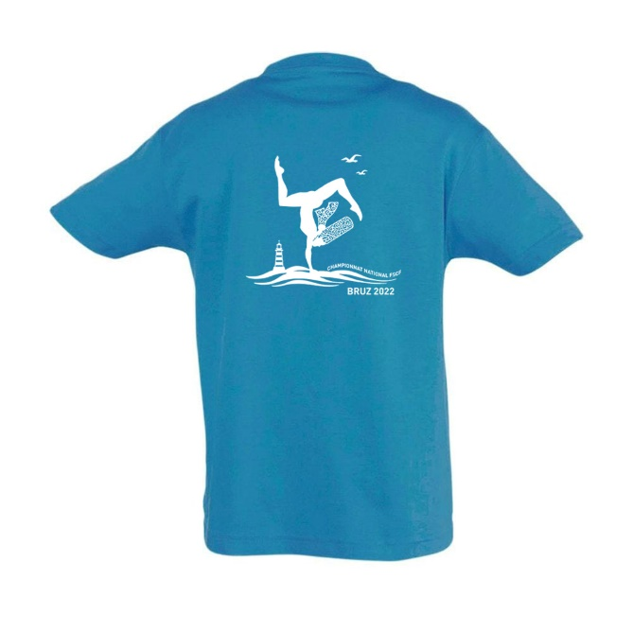
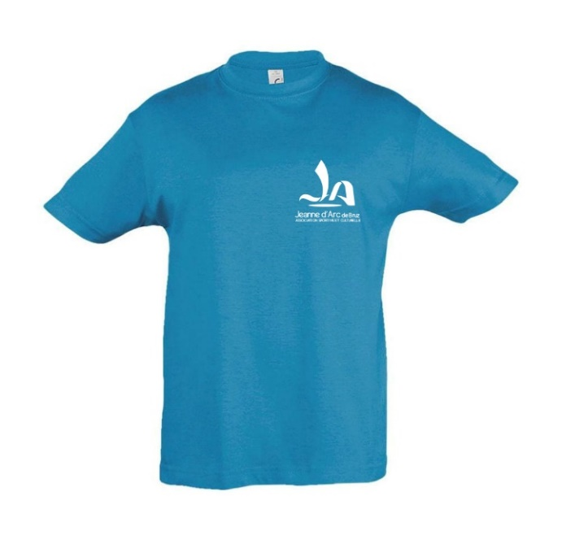
Modèle | COULEUR | Taille | Prix € | Nombre | Montant €
Enfant | bleu | 10 ans | 12 |  | 0
 | bleu | 12 ans | 12 |  | 0
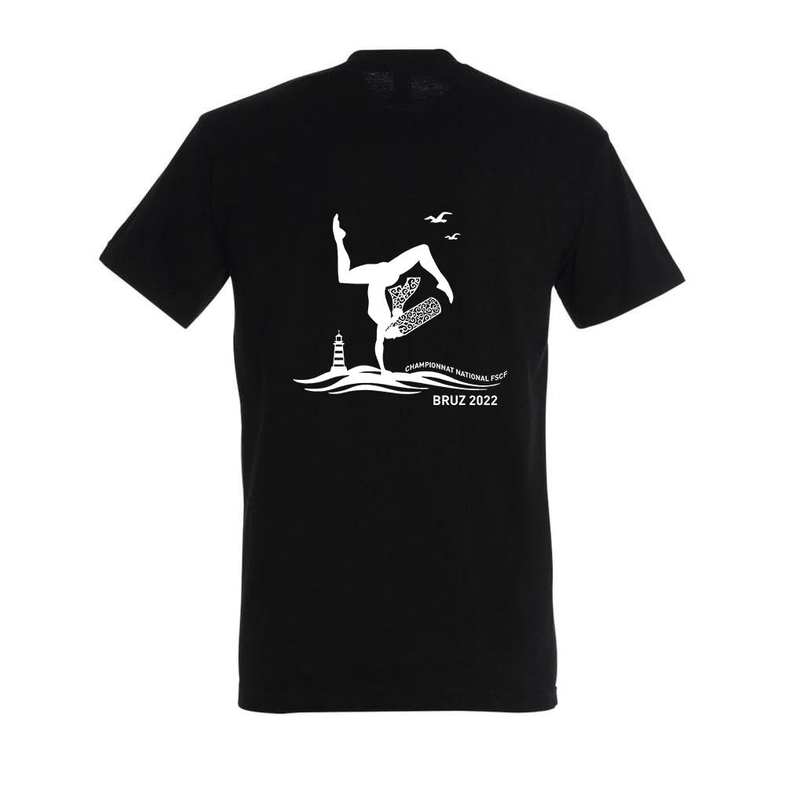
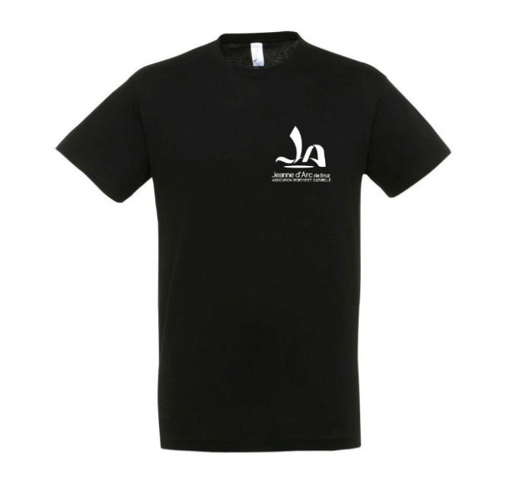
Adultes | noir | S | 12 |  | 0
 | noir | M | 12 |  | 0
 | noir | L | 12 |  | 0
 | noir | XL | 12 |  | 0
 | noir | XXL | 12 |  | 0
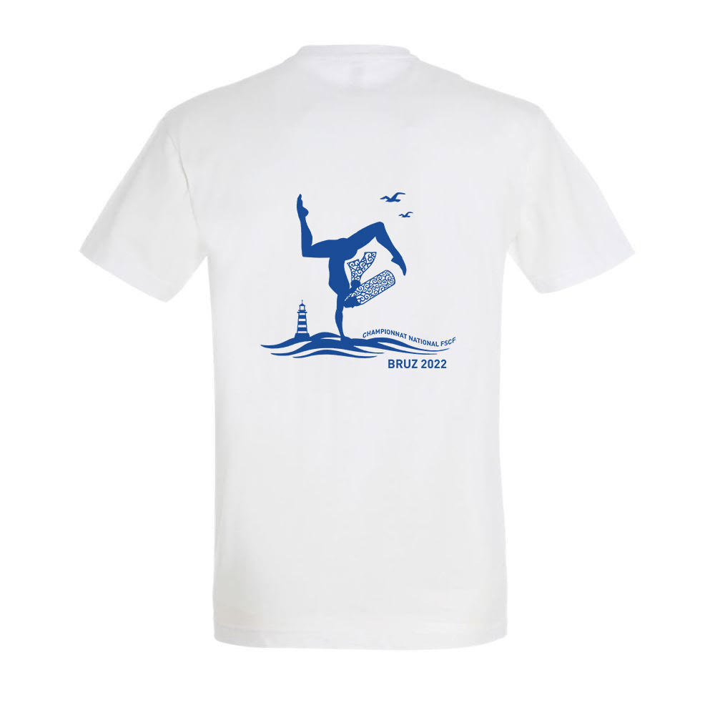
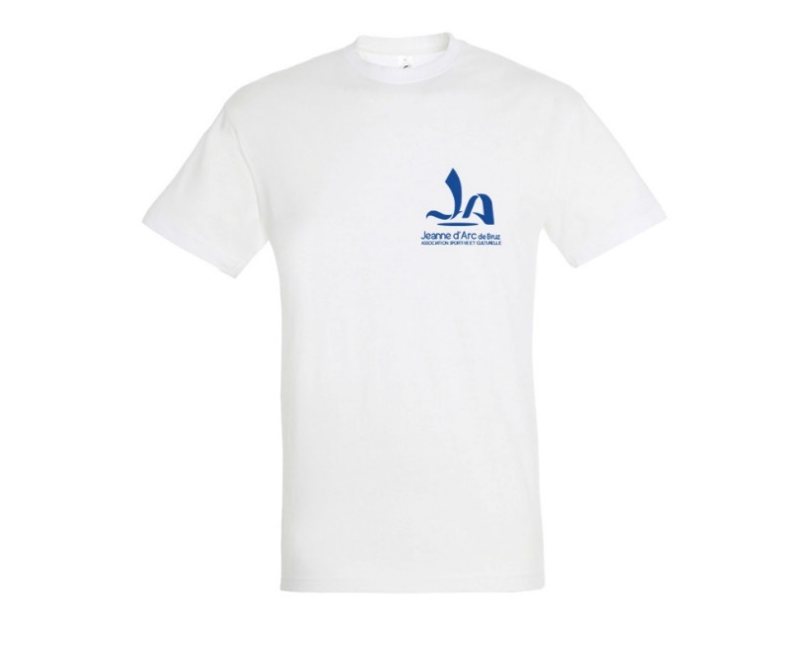
 | blanc | S | 12 |  | 0
 | blanc | M | 12 |  | 0
 | blanc | L | 12 |  | 0
 | blanc | XL | 12 |  | 0
 | blanc | XXL | 12 |  | 0
TOTAL |  |  |  | 0 | 0
Tee shirt cintré
Modèle |  | Taille | Prix € | Nombre | Montant €
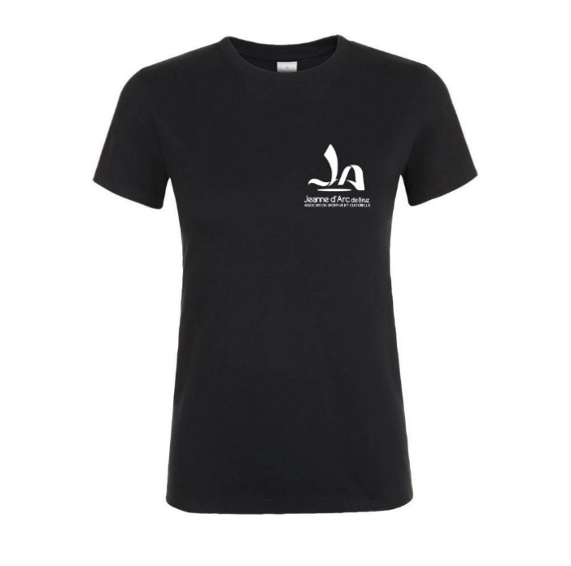
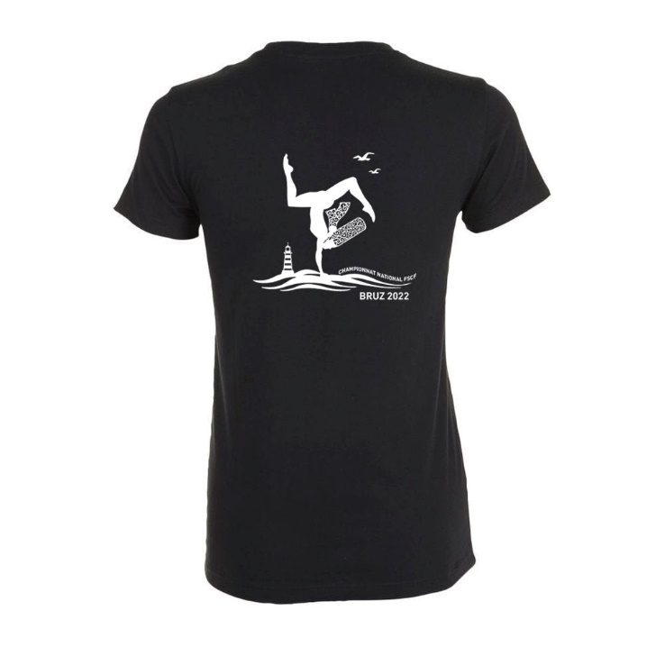
Adultes | noir | S | 12 |  | 0
 | noir | M | 12 |  | 0
 | noir | L | 12 |  | 0
 | noir | XL | 12 |  | 0
 | noir | XXL | 12 |  | 0
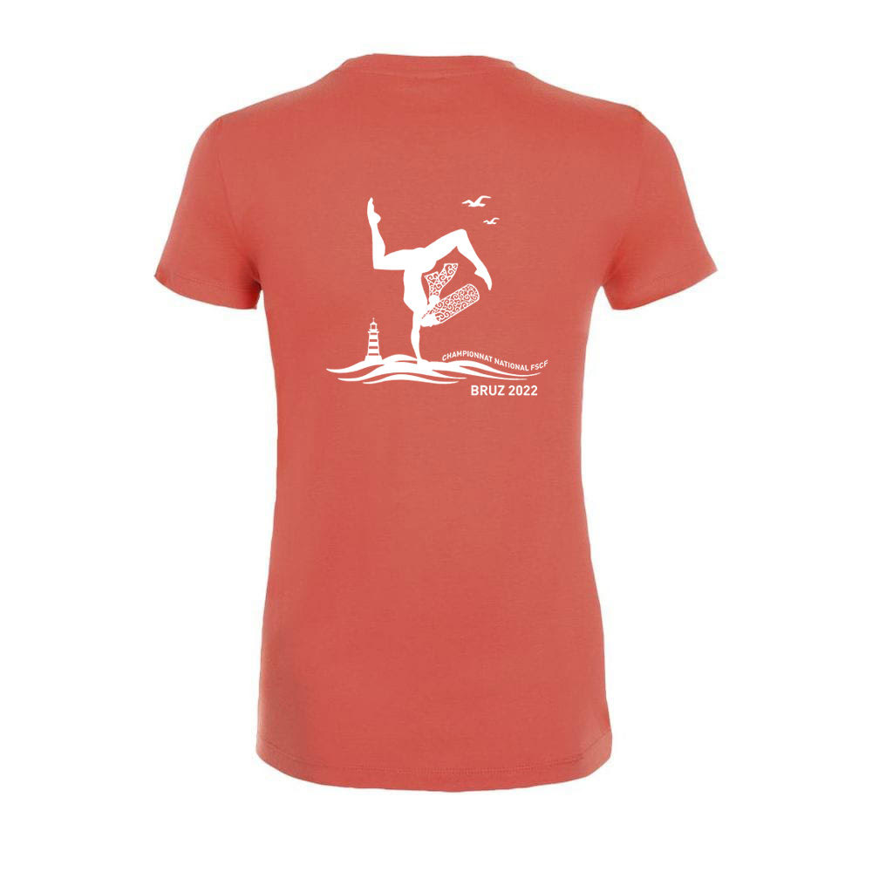
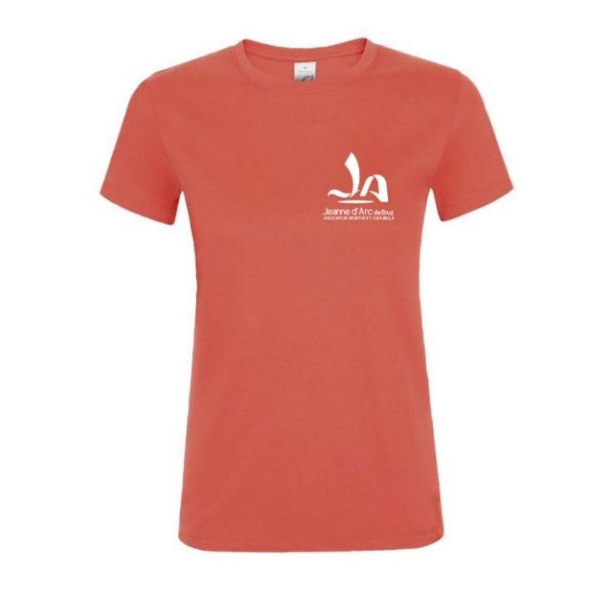
 | CORAIL | S | 12 |  | 0
 | CORAIL | M | 12 |  | 0
 | CORAIL | L | 12 |  | 0
 | CORAIL | XL | 12 |  | 0
 | CORAIL | XXL | 12 |  | 0
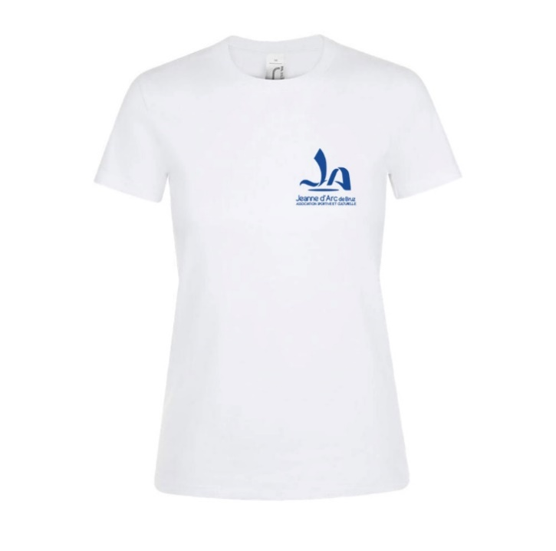
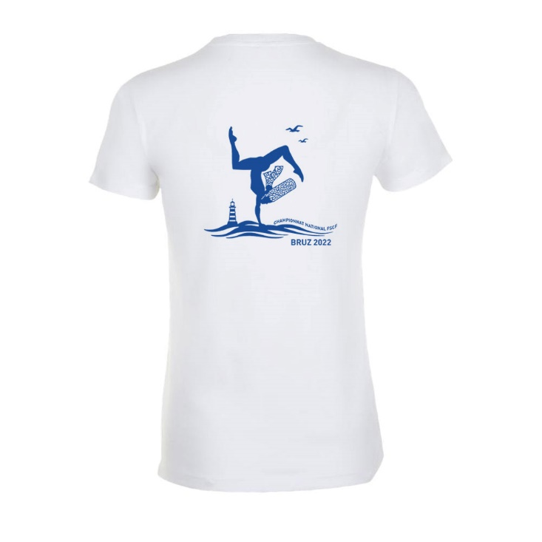
 | blanc | S | 12 |  | 0
 | blanc | M | 12 |  | 0
 | blanc | L | 12 |  | 0
 | blanc | XL | 12 |  | 0
 | blanc | XXL | 12 |  | 0
TOTAL |  |  |  | 0 | 0
DEBARDEUR
Modèle |  | Taille | Prix € | Nombre | Montant €
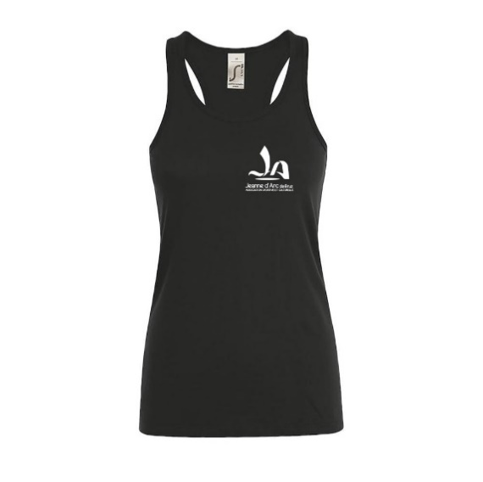
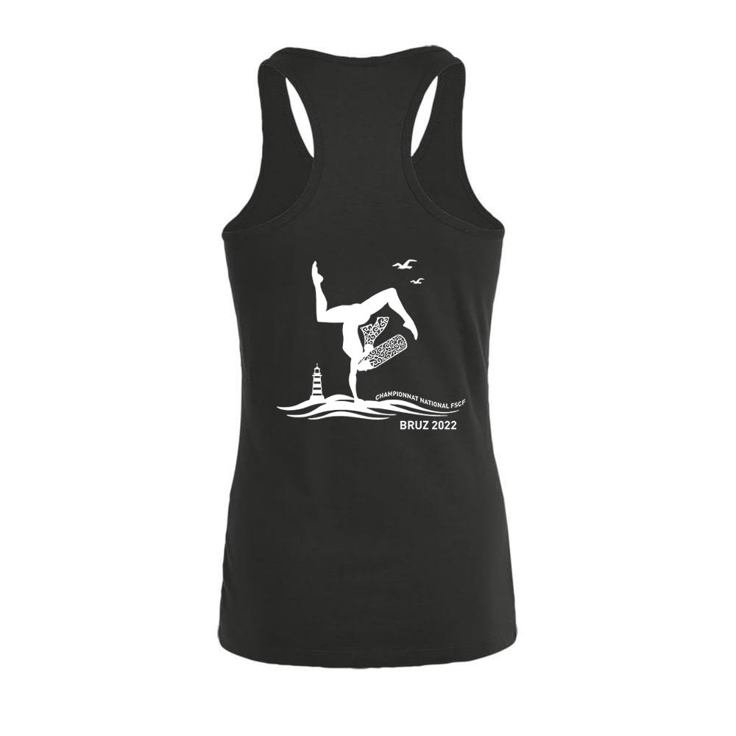
ADULTES | noir | S | 12 |  | 0
 | noir | M | 12 |  | 0
 | noir | L | 12 |  | 0
 | noir | XL | 12 |  | 0
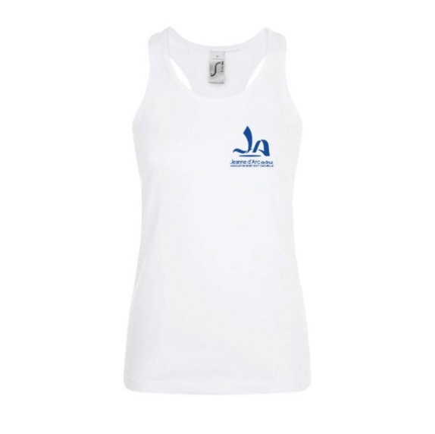
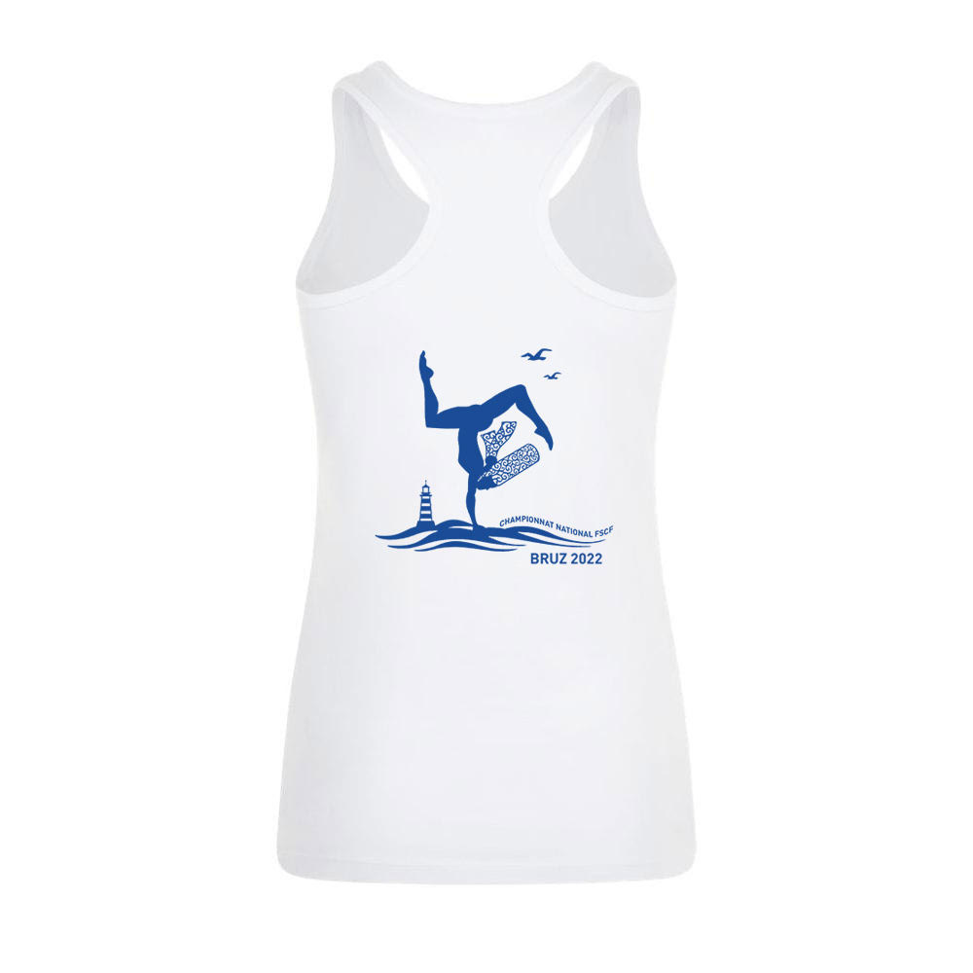
 | noir | XXL | 12 |  | 0
 | blanc | S | 12 |  | 0
 | blanc | M | 12 |  | 0
 | blanc | L | 12 |  | 0
 | blanc | XL | 12 |  | 0
 | blanc | XXL | 12 |  | 0
TOTAL |  |  |  | 0 | 0

TOTAL GENERAL |  |  |  | 0 | 0

